Planilha1
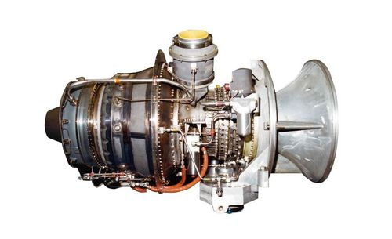
TURBINA A GÁS ASE50 | https://www.mtu.de/engines/industrial-gas-turbines/ase-series/ase50-vericor/

DADOS
Fluxo de ar no compressor | 14.16 | kg/s
relação de pressões na compressão | 10.7
perda carga do ar na câm. combustão | 2 | %
PCI do gás natural | 50,010 | kJ/kg
temperatura máxima do ciclo | 1067 | C | 1340 | K
eficiência isentrópica do compressor | 0.828
eficiência isentrópica na expansão | 0.856
rendimento eletro-mecânico | 0.97

COMPRESSOR
Entrada do ar |  |  |  |  |  | Interpolação
temperatura | 15 | C | 288 | K |  | T | h | pr
pressão | 1 | atm | 100 | kPa |  | 285 | 285.1 | 1.2
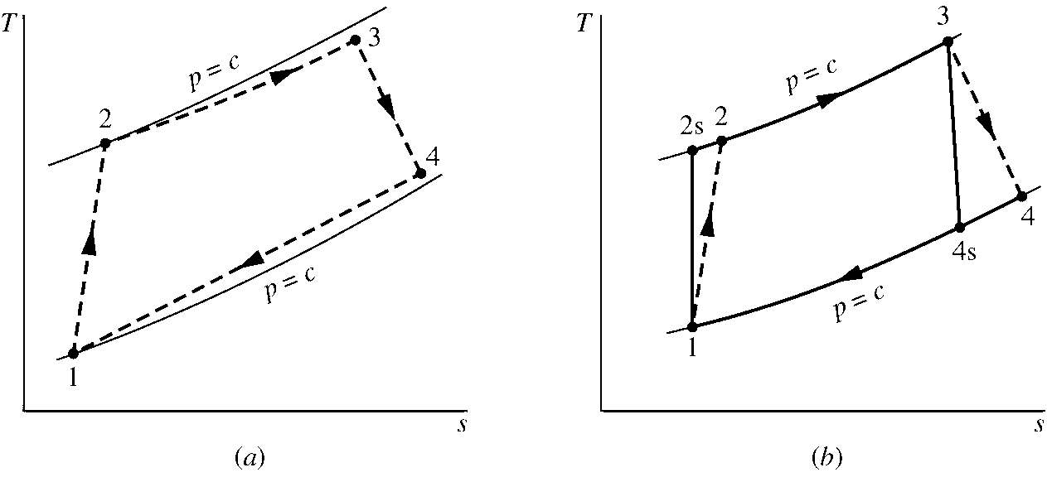
Entalpia (interpolação) | 288.15 | kJ/kg |  |  |  | 288 | 288.2 | 1.2
pr | 1.20 |  |  |  |  | 290 | 290.2 | 1.2

Saída do ar
temperatura | 289.4 | C | 562.4 | K |  | T | h | pr
pressão | 10.7 | atm | 1070 | kPa |  | 560.0 | 565.2 | 12.7
Entalpia (interpolação) | 567.7 | kJ/kg |  |  |  | 562.4 | 567.7 | 12.9
pr | 12.9 |  |  |  |  | 570.0 | 575.6 | 13.5
Entalpia (REAL - efic. isoentrópica) | 625.7 | kJ/kg |  |  |  | T | h
temperatura (REAL - efic. isoentrópica) | 617.8 | K |  |  |  | 610.0 | 617.5
 |  |  |  |  |  | 617.8 | 625.7
Potência do compressor | (mg*(h2s-h1))/h |  | OU | (mg*(h2-h1)) |  | 620.0 | 628.1
Potência do compressor | 4,780.2 | kW |  | 4,780.2 | kW

CÂMARA DE COMBUSTÃO
Saída do ar
temperatura | 1067 | C | 1340 | K
pressão (perda de carga) | 10.5 | atm | 1048.6 | kPa
Entalpia | 1443.6 | kJ/kg
pr | 375.3
Fluxo másico de combustível | 0.235 | kg/s

TURBINA
Saída do ar
temperatura | 468.6 | C | 741.6 | K |  | T | h | pr
pressão | 1 | atm | 100 | kPa |  | 740.0 | 756.4 | 35.5
Entalpia (isoentrópica) | 758.1 | kJ/kg |  |  |  | 741.6 | 758.1 | 35.8
pr | 35.8 |  |  |  |  | 750.0 | 767.3 | 37.4
Entalpia (REAL - efic. isoentrópica) | 856.8 |  |  |  |  | T | h
temperatura (REAL - efic. isoentrópica) | 558.6 | C | 831.64690983 | K |  | 820.0 | 844.0
 |  |  |  |  |  | 831.6 | 856.8
Potência do expansor | (mg*(h3-h4s))*h |  | OU | (mg*(h3-h4)) |  | 840.0 | 866.1
Potência do expansor | 8,446.5 | kW |  | 8,446.5 | kW

Potência líquida: | 3,556.3 | kW

Eficiência térmica: | Wliq/Q
Q fornecido = mg(h3-h2) | 11,581.0 | kW
Eficiência térmica: | 30.2%

COMPARAÇÃO: | Pot liq.(W) | Efic.(%) | Tgases (C)
Fabricante | 3644 | 29.56 | 559
Simulação | 3556 | 30.21 | 559
Diferença (%) | -2.41 | 2.19 | -0.06

